PRUEBAS COMPLETAS
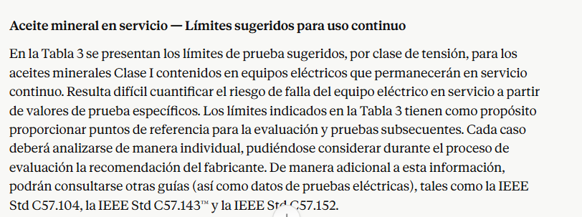
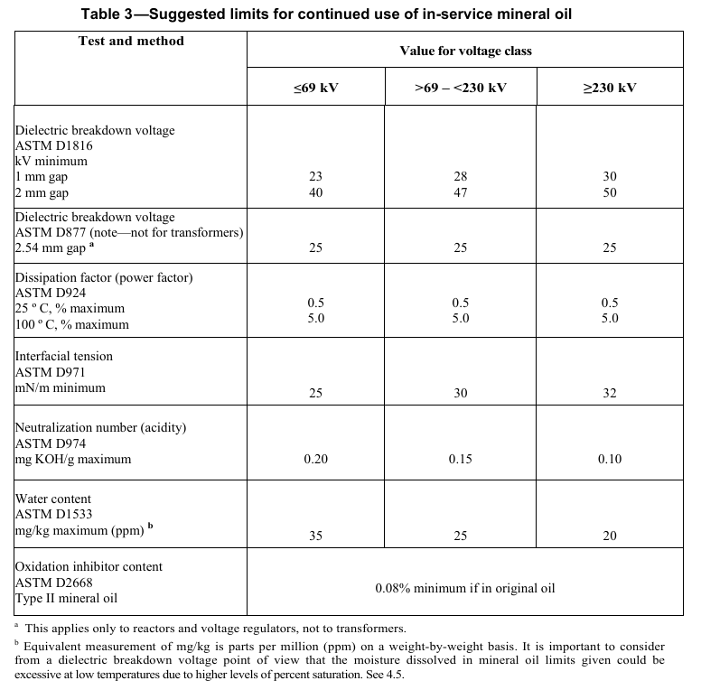
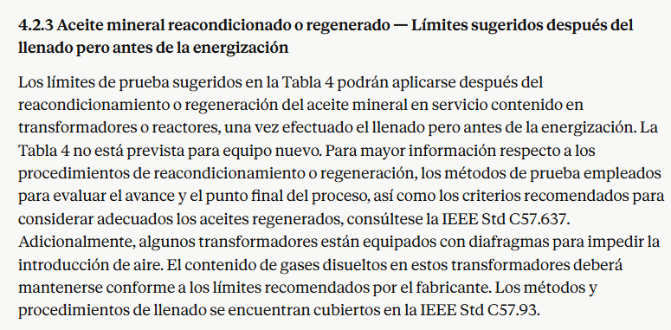
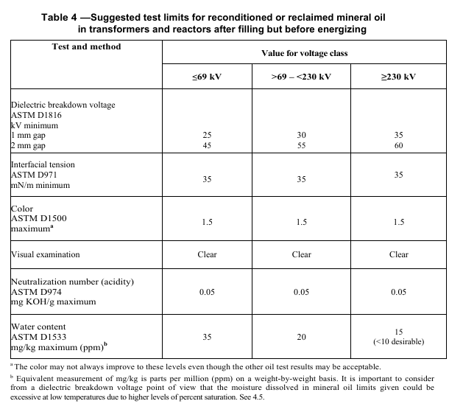
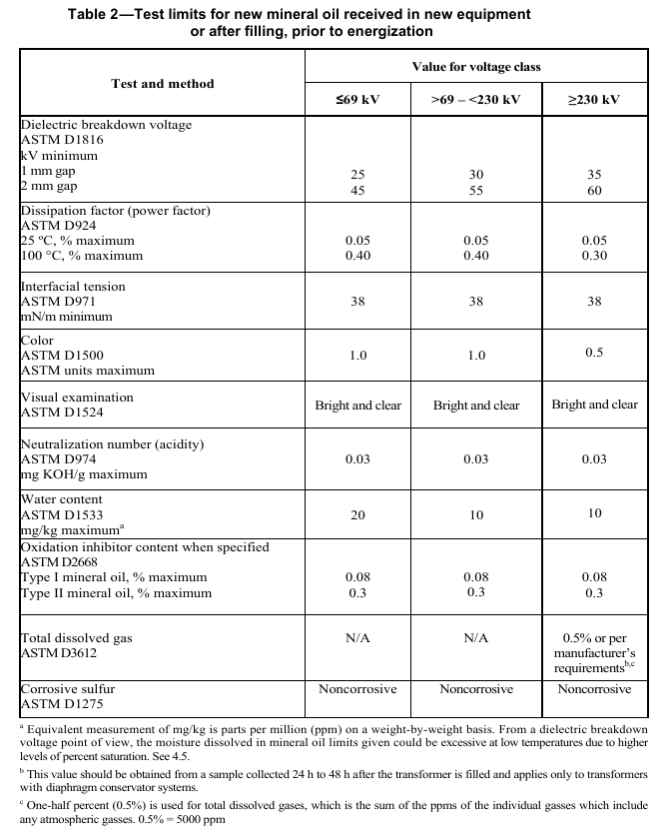
1.- ANALISIS FISICOQUIMICO DEL ACEITE
N° | PRUEBA | METODO DE PRUEBA (ASTM) | LIMITES ACEPTACION | LIMITE ALARMA
1 | PUNTO ANILINA °C | D-611 | <0.1°C ACEITES CLAROS <2 °C ACEITES OSCUROS | ≥0.1°C ACEITES CLAROS ≥2 °C ACEITES OSCUROS
2 | COLOR ASTM (Adimencional) | D-1500 | <0.5 | ≥0.5
3 | PUNTO DE INFLAMACION °C | D-92 Ó D3828
4 | TENSION INTERFACIAL @ 25°C dyn/cm | D-971 | <40 mN/m | ≥40 mN/m
5 | TEMPERATURA DE FLUIDEZ °C | D-97 ó D5949 | <-40 °C | ≥ -40 °C
6 | GRAVEDAD ESPECIFICA Y DENSIDAD | D-4052 ó D-1298, ó D-287
 | 6.1.- GRAVEDAD ESPECIFICA @ 15°C/15°C , kg/m3 ó gr/ml |  | < 0.91 @ 15°C | ≥ 0.91 @ 15°C
 | 6.2.- DENSIDAD 20/4 °C (gr / ml)
 | 6.3.- GRAVEDAD API (°API)
7 | VISCOSIDAD Cst (SUS) | D-445
 | a 100°C
 | a 40°C |  | <12 cSt | ≥12 cSt
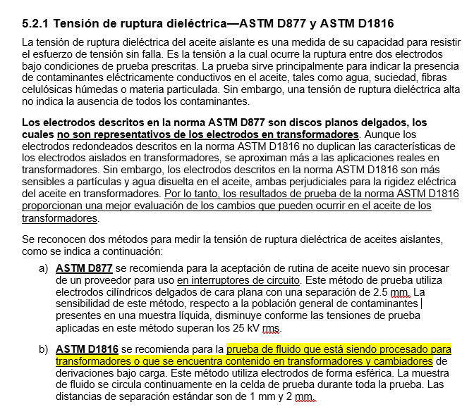
 | a 0 °C
 | a -40°C
8 | EXAMINACION VISUAL | D-1524 | BRILLANTE, CLARO Y LIBRE DE PARTÍCULAS | OPACO, OBSCURO Y CON PRESENCIA DE PARTICULAS
9 | VOLTAJE DE RIGIDEZ DIELECTRICA (RUPTURA) , 60HZ, ELECTRODOS , kV VDE (gap 2mm). | D-1816 | ≥35 KV @ 2mm GAP ≥20 KV @ 1mm GAP | <35 KV @ 2mm GAP <20 KV @ 1mm GAP
10 | VOLTAJE DE RIGIDEZ DIELECTRICA (RUPTURA) , 60HZ, ELECTRODOS , kV (gap 2.54mm). | D-877 | ≥30 KV @ 2.54mm GAP | <30 KV @ 2.54mm GAP
10 | IMPULSO DE RUTURA DIELECTRICA , impulse cond 25°c, 1 in (25.4mm) gap. | D-3300
11 | FACTOR DE POTENCIA 60HZ @25°C % | D-924 | < 0.05 @ 25°C, % MAX | ≥ 0.05 @ 25°C, % MAX
 | FACTOR DE POTENCIA 60HZ @100°C % |  | < 0.30 @ 100°C, % MAX | ≥ 0.30 @ 100°C, % MAX
 | RESISTIVIDAD
12 | POLICLOROBIFENILOS PCB ppm | D-4059
13 | TENDENCIA DE GASES uL/min | D-2300 B
14 | CONTENIDO DE AGUA ppm | D-1533
15 | ACIDEZ ( NUMERO NEUTRALIZACION) mg KOH/g | D-664 O D-974
16 | ESTABILIDAD A OXIDACION @ 72 HRS | D-2440
 | Lodos total %
 | Numero de Acidez total mg KOH / g
17 | ESTABILIDAD A OXIDACION @ 164 HRS
 | Lodos total %
 | Numero de Acidez total mg KOH / g
18 | PRUEBA DE OXIDACIÓN EN RECIPIENTE PRESURIZADO ROTATORIO (RPVOT) (minutos) | D-2272
19 | AZUFRE CORROSIVO (adimencional) | D-1275 B | 0% DE CONTENIDO | CONTENIDO DE AZUFRE CORROSIVO INDICA DEGRADACION O CONTAMINACION.
20 | INHIBIDOR DE OXIDACION % | D-2668
21 | EXTRACTO DMSO EN PESO % | D-2225
22 | CONTENIDO DE FURANOS | D5837
 | Grado de polimerización - ASTM D4243
Nota : | 1.- 16 y 17 son requeridos para aceites nuevos.
 | 2.- Para el aceite en las boquillas no se requiere la prueba de FUranos
 | 3.- Las pruebas de la 1 a la 21 son pruebas que el fabricante cross OIL ha realizdo para aceite nuevo para entrega en tambo.
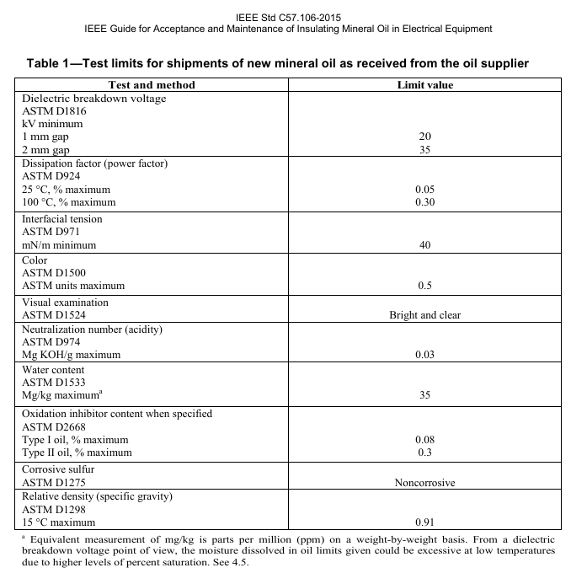
2.- ANALISIS DE GASES DISUELTOS EN ACEITE DIELECTRICO MEDIANTE CROMATOGRAFIA DE GASES (RECOMENDADA IEEE.C57-104)
Análisis de gases disueltos (AGD) -ASTM D-3612 Ó IEC 60567 e IEC 60599 ó EQUIVALENTE ASTM
H2 = Hidrógeno.
O2= | Oxigeno
CO2= | Bioxido de carbono
C2H2 = Acetileno.
C2H4 = | Etileno
N2= | Nitrogeno
CO = | Monoxido
C2H6 = | Etano
CH4 = | Metano

La detección de estos gases como hidrógeno, metano, etano, etileno, acetileno, CO y CO₂,
revelan fallas incipientes como descargas parciales, arcos eléctricos, puntos calientes ETC.
Se requiere el analisis y el diagnóstico.

ACEITE MEJORES CARACTERISTICAS
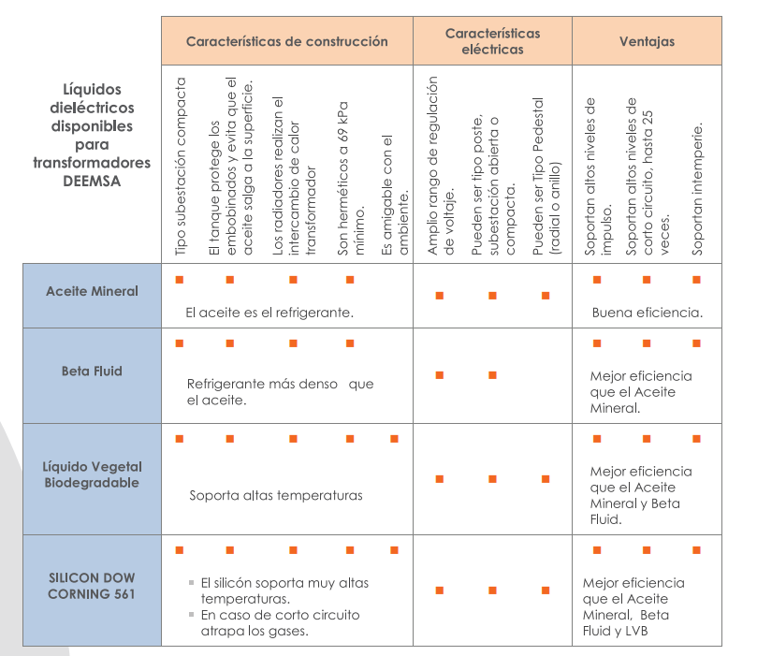
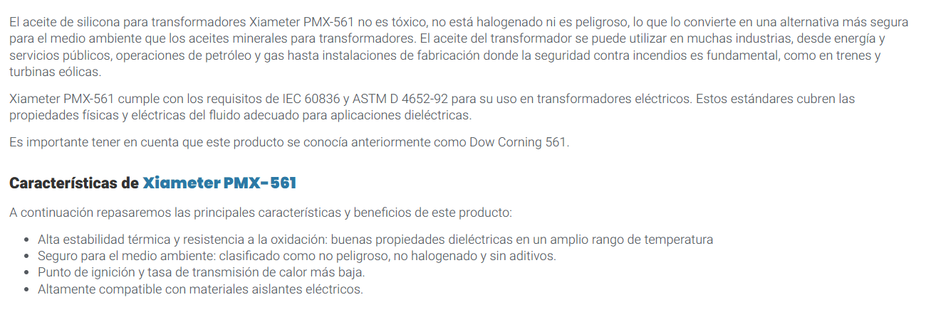
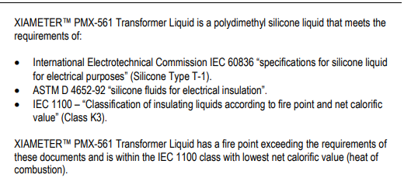
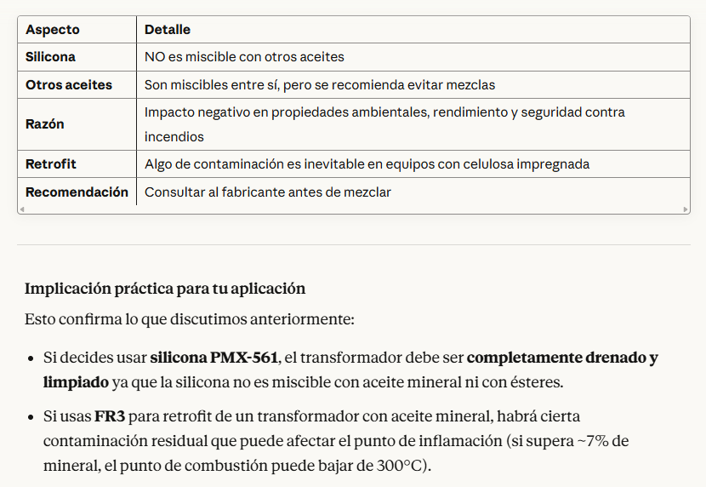
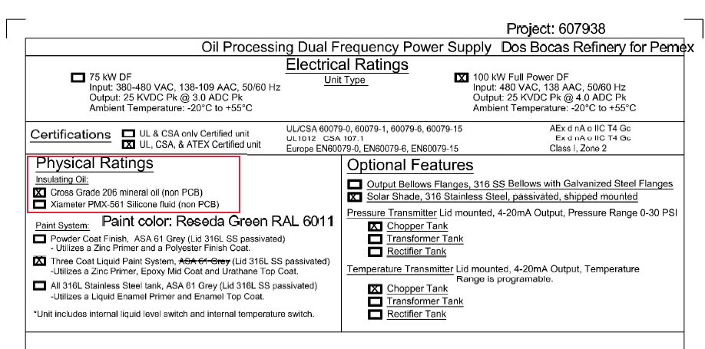
SE RECOMIENDA ADQUIRIR Y SUMINISTRAR Y REEMPLAZAR ACEITE XIAMETER PMX-561 SILICONE FLUID

PRUEBAS COMPLETAS FR3
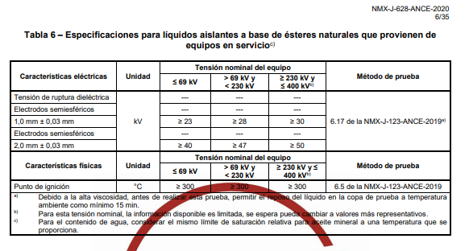
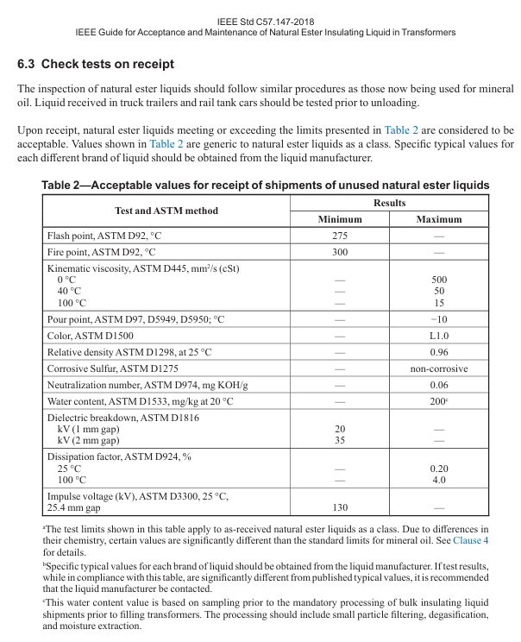
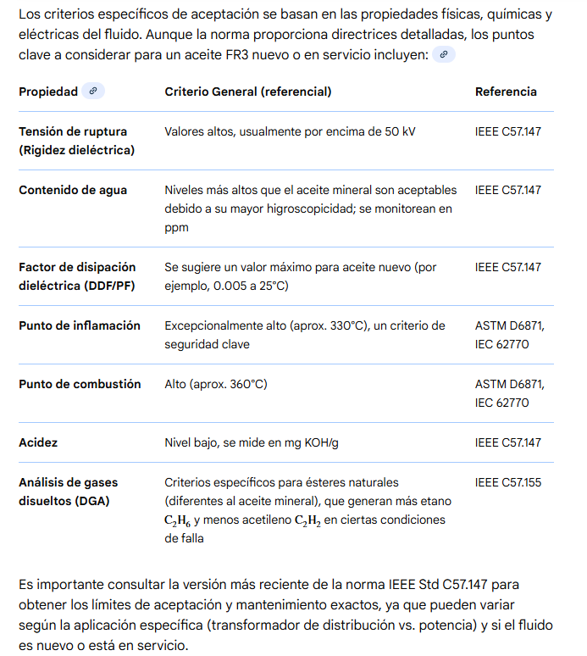
1.- ANALISIS FISICOQUIMICO DEL ACEITE
N° | PRUEBA | METODO DE PRUEBA (ASTM) | LIMITES ACEPTACION | LIMITE ALARMA
1 | PUNTO ANILINA °C | D-611 | <0.1°C ACEITES CLAROS <2 °C ACEITES OSCUROS | ≥0.1°C ACEITES CLAROS ≥2 °C ACEITES OSCUROS
2 | COLOR ASTM (Adimencional) | D-1500 | <0.5 | ≥0.5
3 | PUNTO DE INFLAMACION °C | D-92 Ó D3828
4 | TENSION INTERFACIAL @ 25°C dyn/cm | D-971 | <40 mN/m | ≥40 mN/m
5 | TEMPERATURA DE FLUIDEZ °C | D-97 ó D5949 | <-40 °C | ≥ -40 °C
6 | GRAVEDAD ESPECIFICA Y DENSIDAD | D-4052 ó D-1298, ó D-287
 | 6.1.- GRAVEDAD ESPECIFICA @ 15°C/15°C , kg/m3 ó gr/ml |  | < 0.91 @ 15°C | ≥ 0.91 @ 15°C
 | 6.2.- GRAVEDAD ESPECIFICA ó DENSIDAD RELATIVA 20/4 °C (adimencional).
 | 6.3.- GRAVEDAD API (°API)
 | 6.4.- DENSIDAD @20°C (gr/ml.) | ISO 3675
7 | VISCOSIDAD Cst (SUS) | D-445
 | a 100°C
 | a 40°C |  | <12 cSt | ≥12 cSt
 | a 0 °C
 | a -40°C
8 | EXAMINACION VISUAL | D-1524 | BRILLANTE, CLARO Y LIBRE DE PARTÍCULAS | OPACO, OBSCURO Y CON PRESENCIA DE PARTICULAS
9 | VOLTAJE DE RIGIDEZ DIELECTRICA (RUPTURA) , 60HZ, ELECTRODOS , kV VDE (gap 2mm). | D-1816 | ≥35 KV @ 2mm GAP ≥20 KV @ 1mm GAP | <35 KV @ 2mm GAP <20 KV @ 1mm GAP SIMILAR A MINERAL
10 | IMPULSO DE RUTURA DIELECTRICA , impulse cond 25°c, 1 in (25.4mm) gap. | D-3300
11 | FACTOR DE POTENCIA 60HZ @25°C % | D-924 | < 0.05 @ 25°C, % MAX | ≥ 0.05 @ 25°C, % MAX
 | FACTOR DE POTENCIA 60HZ @100°C % |  | < 0.30 @ 100°C, % MAX | ≥ 0.30 @ 100°C, % MAX
 | RESISTIVIDAD
12 | POLICLOROBIFENILOS PCB ppm | D-4059
13 | TENDENCIA DE GASES uL/min | D-2300 B
14 | CONTENIDO DE AGUA ppm | D-1533
15 | ACIDEZ ( NUMERO NEUTRALIZACION) mg KOH/g | D-664 O D-974
16 | ESTABILIDAD A OXIDACION @ 72 HRS | D-2440
 | Lodos total %
 | Numero de Acidez total mg KOH / g
17 | ESTABILIDAD A OXIDACION @ 164 HRS
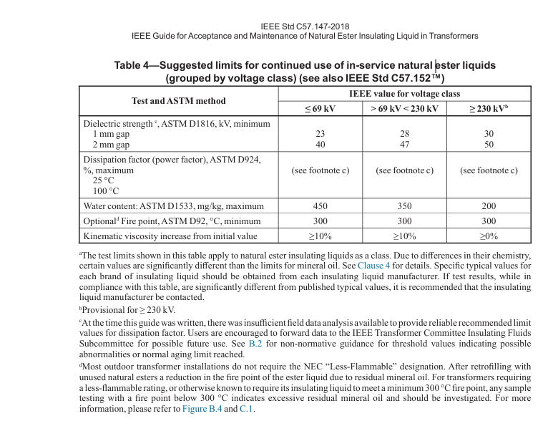
 | Lodos total %
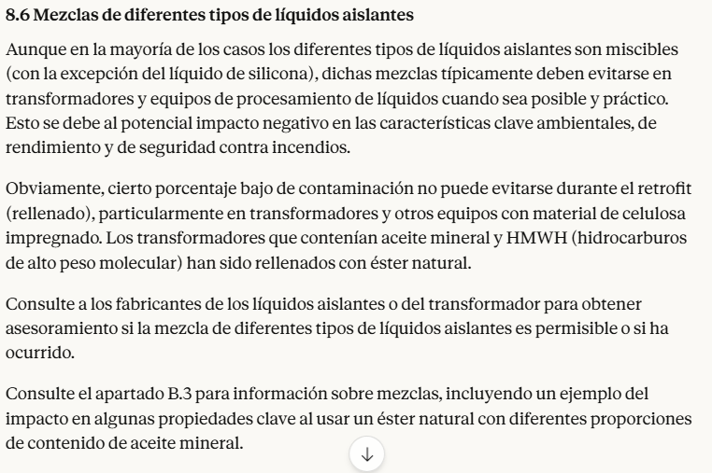
 | Numero de Acidez total mg KOH / g
18 | PRUEBA DE OXIDACIÓN EN RECIPIENTE PRESURIZADO ROTATORIO (RPVOT) (minutos) | D-2272
19 | AZUFRE CORROSIVO (adimencional) | D-1275 B | 0% DE CONTENIDO | CONTENIDO DE AZUFRE CORROSIVO INDICA DEGRADACION O CONTAMINACION.
20 | INHIBIDOR DE OXIDACION % | D-2668
21 | EXTRACTO DMSO EN PESO % | D-2225
22 | CONTENIDO DE FURANOS | D5837

 | 0.- CRITERIOS DE ACEPTACION ES SEGÚN IEEE C57.147 Y LA IEEE C57.155 PARA CROMATOGRAFIA.
Nota : | 1.- 16 y 17 son requeridos para aceites nuevos.
 | 2.- Para el aceite en las boquillas no se requiere la prueba de FUranos
 | 3.- Las pruebas de la 1 a la 21 son pruebas que el fabricante cross OIL ha realizdo para aceite nuevo para entrega en tambo.
 | 4.- Puede utilizarse el método de prueba de la norma NMX-J-123-ANCE
 | 5.- Las Pruebas marcadas en rojo no son obligatorias.
2.- ANALISIS DE GASES DISUELTOS EN ACEITE DIELECTRICO MEDIANTE CROMATOGRAFIA DE GASES (RECOMENDADA IEEE.C57-104)
Análisis de gases disueltos (AGD) -ASTM D-3612 Ó IEC 60567 e IEC 60599 ó EQUIVALENTE ASTM
H2 = Hidrógeno.
O2= | Oxigeno
CO2= | Bioxido de carbono
C2H2 = Acetileno.
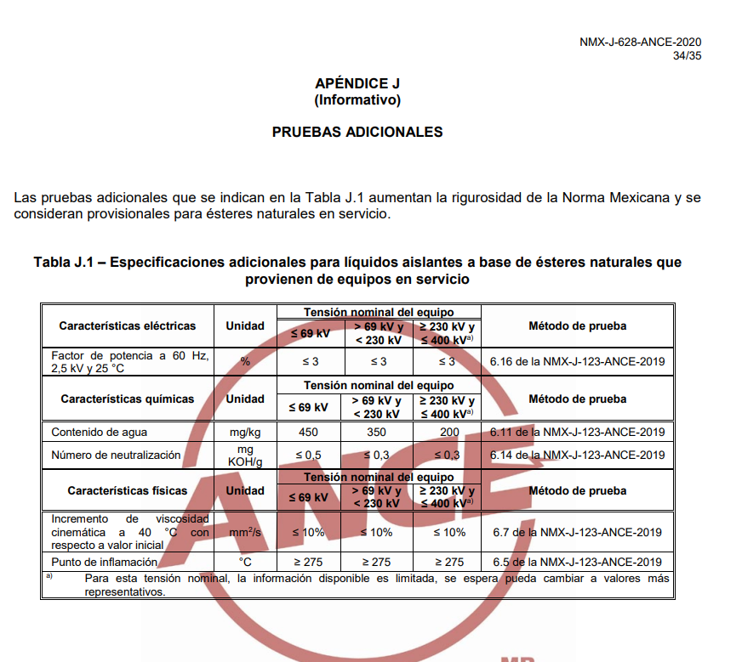
C2H4 = | Etileno
N2= | Nitrogeno
CO = | Monoxido
C2H6 = | Etano
CH4 = | Metano

La detección de estos gases como hidrógeno, metano, etano, etileno, acetileno, CO y CO₂,
revelan fallas incipientes como descargas parciales, arcos eléctricos, puntos calientes ETC.
Se requiere el analisis y el diagnóstico.

Hoja2
